계산작업
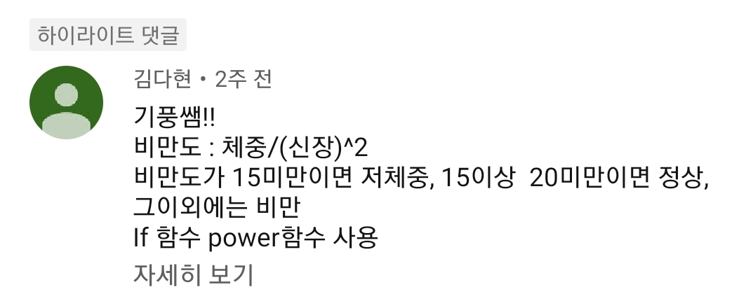
[표1] | 회원 관리 현황 |  |  |  | [표2] | 비만도 측정
회원코드 | 성명 | 성별 | 콘도 접수일 | 접수형태 | 성명 | 체중 | 신장 | 비만도
MK81 | 민진윤 | 남 | 43,467 | 평일접수 | 신가람 | 65 | 176 | 정상
ES11 | 김해소 | 여 | 43,471 | 휴일접수 | 길가온 | 73 | 193 | 정상
SJ47 | 유성심 | 여 | 43,472 | 평일접수 | 김리아 | 58 | 165 | 정상
AR49 | 이문혁 | 남 | 43,473 | 평일접수 | 이단비 | 40 | 171 | 저체중
JI80 | 하태선 | 남 | 43,478 | 휴일접수 | 한벼리 | 83 | 162 | 비만
YS09 | 강심장 | 남 | 43,483 | 평일접수 | 유미르 | 66 | 179 | 정상
NG02 | 최소한 | 여 | 43,484 | 휴일접수 | 이슬비 | 74 | 185 | 정상
CE53 | 이운명 | 남 | 43,485 | 휴일접수 | 강신성 | 89 | 172 | 비만

[표3] | 사원 현황 |  |  |  | [표4] | 입학 지원자 현황
사원코드 | 성별 | 나이 | 부서명 | 등급 | 학교명 | 성명 | 국어 | 영어 | 수학 | 결과
K1000 | 남 | 66 | 영업부 | 계약직 | 대한고 | 서유민 | 92 | 88 | 87 | 합격
K1111 | 남 | 48 | 영업부 | 파견직 | 망원고 | 엄진아 | 96 | 77 | 45 | 불합격
K3942 | 여 | 32 | 영업부 | 정규직 | 명유고 | 표현진 | 84 | 96 | 87 | 합격
K2840 | 여 | 29 | 생산부 | 계약직 | 군자고 | 전수식 | 50 | 94 | 100 | 불합격
K1752 | 여 | 46 | 생산부 | 정규직 | 강서고 | 김정린 | 74 | 98 | 66 | 합격
K2380 | 남 | 33 | 생산부 | 계약직 | 영생고 | 강남원 | 58 | 67 | 59 | 불합격
K9371 | 남 | 52 | 관리부 | 파견직 | 수영고 | 이진국 | 80 | 89 | 92 | 합격
K8922 | 여 | 45 | 관리부 | 정규직 | 명천고 | 안현정 | 98 | 80 | 78 | 합격

[표5] | 경기 결과
지역 | 마을 | 이장님 | 감자개수 | 출하량
기풍면 | 장촌 | 안중근 | 425 | 4박스(25개)
기풍면 | 석은새 | 이순신 | 330 | 3박스(30개)
기풍면 | 진조리 | 강감찬 | 520 | 5박스(20개)
기풍면 | 남한동 | 김시민 | 725 | 7박스(25개)
기풍면 | 평촌 | 김구 | 335 | 3박스(35개)
봉평면 | 개무기 | 윤동주 | 444 | 4박스(44개)
봉평면 | 전나무골 | 한용운 | 572 | 5박스(72개)
봉평면 | 덕거리 | 안창호 | 362 | 3박스(62개)
봉평면 | 무이리 | 을지문덕 | 425 | 4박스(25개)
봉평면 | 흥정리 | 이육사 | 550 | 5박스(50개)

매크로작업
물놀이용품 생산 현황
서식
평균
용품명 | 생산팀 | 팀장명 | 목표량 | 생산량 | 불량품 | 출고량
수영복 | 1팀 | 안심해 | 120000 | 125000 | 1901-07-17 | 124436
수영모 | 2팀 | 권노하 | 120000 | 120000 | 1902-05-06 | 119143
물안경 | 3팀 | 정수심 | 120000 | 120000 | 1902-08-20 | 119037
1인용보트 | 4팀 | 곽하늘 | 1941-01-24 | 1943-10-21 | 1900-04-08 | 1943-07-14
2인용보트 | 5팀 | 차안정 | 1927-05-18 | 1926-01-03 | 1900-03-08 | 1925-10-27
튜브 | 6팀 | 임근성 | 2173-10-14 | 110000 | 1901-09-16 | 109375
방수팩 | 7팀 | 조은일 | 2036-11-21 | 2036-11-21 | 1900-04-06 | 2036-08-16
물총 | 8팀 | 배오민 | 2064-04-08 | 2077-12-16 | 1900-04-04 | 2077-09-12
구명조끼 | 9팀 | 문종모 | 2173-10-14 | 2146-05-29 | 1900-03-26 | 2146-03-04
평균 |  |  | 77222.222222 | 78388.888889 | 383.77777778 | 78005.111111

차트작업
사원별 임금 현황

성명 | 부서명 | 직위 | 기본급 | 수당 | 상여금 | 세금 | 실수령액
차정만 | 영업부 | 과장 | 2400000 | 650000 | 900000 | 335500 | 3614500
박성훈 | 경리부 | 대리 | 1900000 | 300000 | 600000 | 242000 | 2558000
이철식 | 생산부 | 사원 | 1650000 | 100000 | 400000 | 192500 | 1957500
박현제 | 영업부 | 대리 | 1850000 | 250000 | 600000 | 231000 | 2469000
오승석 | 생산부 | 과장 | 2300000 | 600000 | 900000 | 319000 | 3481000
김민철 | 경리부 | 과장 | 2400000 | 500000 | 900000 | 319000 | 3481000
신용성 | 생산부 | 대리 | 1950000 | 400000 | 600000 | 258500 | 2691500
서은미 | 생산부 | 대리 | 1900000 | 250000 | 600000 | 236500 | 2513500
한동일 | 영업부 | 사원 | 1600000 | 300000 | 400000 | 209000 | 2091000
홍승호 | 경리부 | 사원 | 1600000 | 250000 | 400000 | 203500 | 2046500

 | 기본급 | 실수령액
박현제 | 1,850,000 | 2,469,000
신용성 | 1,950,000 | 2,691,500
서은미 | 1,900,000 | 2,513,500

